Sheet2
// test.cpp : 定义控制台应用程序的入口点。
// |  |  |  | iretd | nt=0，中断返回
 |  |  |  |  | nt=1，任务切换
#include <stdio.h>
#include <windows.h>

UCHAR stack0[0x2000] = {0};
UCHAR stack3[0x2000] = {0};
UINT cr3 = 0;

void __declspec(naked)TestTSS()
{
_asm{
// call的返回
int 3; // int 3 会清除 eflag的nt标志位(是否嵌套任务)，
pushfd; // 修复nt位，不修复直接蓝屏
pop eax;
or eax,0x4000;
push eax;
popfd;
iretd; // iretd会检测nt位，为1 就从当前 TSS 中的task link域中取出原来进程的段选择子，
// 通过TSS段选择子进行备份TSS的切换，并把NT位置0，切换后从新的EIP处继续执行。
 | // 为0，就是 中断返回
}
}

typedef struct _KTSS
{
USHORT Backlink; //0x0
USHORT Reserved0; //0x2
ULONG Esp0; //0x4
USHORT Ss0; //0x8
USHORT Reserved1; //0xa
ULONG NotUsed1[4]; //0xc
ULONG CR3; //0x1c
ULONG Eip; //0x20
ULONG EFlags; //0x24
ULONG Eax; //0x28
ULONG Ecx; //0x2c
ULONG Edx; //0x30
ULONG Ebx; //0x34
ULONG Esp; //0x38
ULONG Ebp; //0x3c
ULONG Esi; //0x40
ULONG Edi; //0x44
USHORT Es; //0x48
USHORT Reserved2; //0x4a
USHORT Cs; //0x4c
USHORT Reserved3; //0x4e
USHORT Ss; //0x50
USHORT Reserved4; //0x52
USHORT Ds; //0x54
USHORT Reserved5; //0x56
USHORT Fs; //0x58
USHORT Reserved6; //0x5a
USHORT Gs; //0x5c
USHORT Reserved7; //0x5e
USHORT LDT; //0x60
USHORT Reserved8; //0x62
USHORT Flags; //0x64
USHORT IoMapBase; //0x66
//... do't care
}KTSS;

KTSS tss = {0};

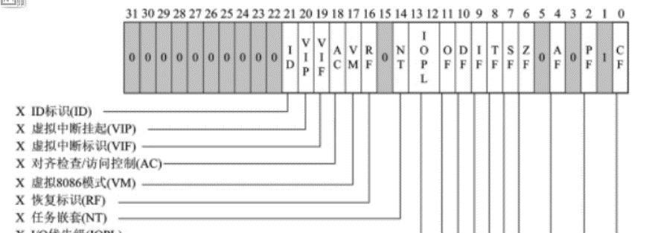
int main()
{
memset(stack0,0,0x2000);
memset(stack3,0,0x2000);
// 1.构造TSS，0环权限
tss.Cs = 0x8; //0x8
tss.Ss = 0x10; //0x10
tss.Esp = (ULONG)&stack0[0x1ff0];
tss.Ss0 = 0x10;
tss.Esp0 = (ULONG)&stack0[0x1ff0];
tss.Es = 0x23;
tss.Fs = 0x30; //0x30
tss.Ds = 0x23;
tss.Eip = (ULONG)&TestTSS;
tss.EFlags = 2; // eflag
tss.IoMapBase = 0x20ac;

printf("输入cr3:\n"); |  | // !process 0 0 查看cr3,! Windbg拓展命令的前缀，
scanf("%x",&cr3); |  | // 第一个参数表示从头开始遍历，第二个参数遍历全部
tss.CR3 = cr3;

// 2.构造TSS段描述符，xx00e9xx`xxxxyyyy，x->tss变量地址，y->limit tss的长度(单位字节)
// 将其写入 GDT |  |  | dg 命令查看段选择子
printf("TSS内存地址: 0x%08x\n",&tss);
system("pause > nul");

// 3. 切换任务
UCHAR go[6] = {0,0,0,0,0x48,0};

_asm{
// call允许嵌套任务，会将eflag中nt置1，jmp不会
call fword ptr[go];
}

getchar();

return 0;
}

